Canali immatricolazioni
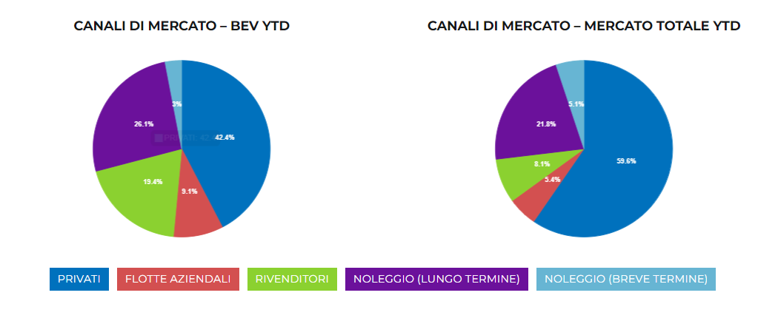
DISTRIBUZIONE NUOVE IMMATRICOLAZIONI AUTO ELETTRICHE
 | BEV Anno 2022 YTD | Total market Anno 2022 YTD
PRIVATI | 1,908 | 68,369
FLOTTE AZIENDALI | 343 | 6,794
RIVENDITORI | 480 | 8,738
NOLEGGIO (Lungo Termine) | 882 | 28,806
NOLEGGIO (Breve Termine) | 59 | 3,530
TOTALE | 3,672 | 116,237

Storico infrastrutture
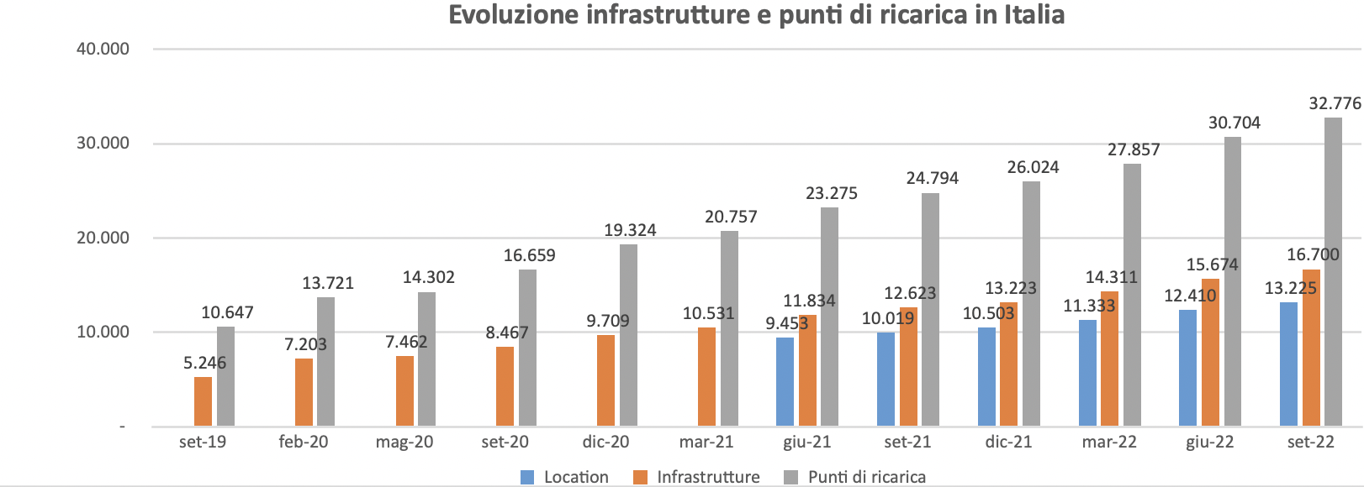
Storico | set-19 | Feb-20 | May-20 | Sep-20 | Dec-20 | mar-21 | Jun-21 | Sep-21 | Dec-21 | Mar-22 | Jun-22 | Sep-22
Location |  |  |  |  |  |  | 9,453 | 10,019 | 10,503 | 11,333 | 12,410 | 13,255
Infrastrutture | 5,246 | 7,203 | 7,462 | 8,467 | 9,709 | 10,531 | 11,834 | 12,623 | 13,223 | 14,311 | 15,674 | 16,700
Punti di ricarica | 10,647 | 13,721 | 14,302 | 16,659 | 19,324 | 20,757 | 23,275 | 24,794 | 26,024 | 27,857 | 30,704 | 32,776
Crescita PdR ultimi 12 mesi |  |  |  |  |  |  |  |  |  |  |  | 7,982 | +32.2%

CAGR PdR da settembre 2019 |  |  |  |  |  |  |  |  |  |  | 47%
Crescita PdR da settembre 2019 |  |  |  |  |  |  |  |  |  |  | 188%

